SEMIS Y FINAL
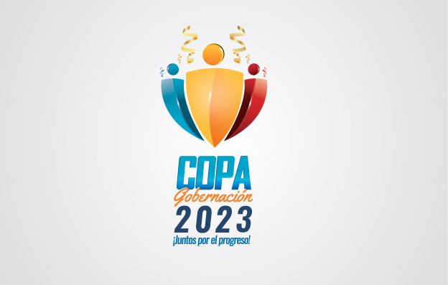

Boletin 28 |  |  |  |  |  |  | Actualización: 02/10/2023
TORNEO DE FUTBOL 5 COPA GOBERNACION 2023 FEMENINO 2da FASE

SEMIFINALES Y FINAL FEMENINO

PROGRAMACIÓN DE PARTIDOS - SEMIFINALES - 3ro & 4to
 |  |  |  |  |  |  |  | RESULTADOS
HORARIO | SEMIFINAL | EQUIPO A | VS | EQUIPO B | ESCENARIO | FASE | FECHA | EQUIPO A | VS | EQUIPO B
2:00 P M | 1 | EDUCACIÓN | VS | AGENCIA DE EMPLEO | GOBERNACIÓN | SEMIFINAL | 2023-09-27 | 2 (2) | VS | 2 (0)
1:00 P M | 2 | ICCU | VS | SALUD | GOBERNACIÓN | SEMIFINAL | 2023-09-26 | 1 (2) |  | 1 (3)
NOTA: Las fechas de programación son fechas de carácter tentativo atendiendo la posibilidad de que puedan presentarse posibles cambios en el transcurso de la programación.
PROGRAMACIÓN DE PARTIDOS - FINALES
 |  |  |  |  |  |  |  | RESULTADOS
HORARIO | FINAL | EQUIPO A | VS | EQUIPO B | ESCENARIO | FASE | FECHA | EQUIPO A | VS | EQUIPO B
12:OO M | 1 | AGENCIA DE EMPLEO | VS | ICCU | GOBERNACIÓN | 3RO &4TO | 2023-09-29 | 1 (2) | VS | 1 (3)
1:00 P M | 1 | EDUCACIÓN | VS | SALUD | GOBERNACIÓN | FINAL | 2023-09-29 | 1 (1) | VS | 1 (2)

NOTA: Las fechas de programación son fechas de carácter tentativo atendiendo la posibilidad de que puedan presentarse posibles cambios en el transcurso de la programación.

